상품제안서
이지스 3.0 메모리 USB (16~128G) | 상품코드: S29758

 |  |  |  |  |  |  | 02-713-8555 | www.synergygift.co.kr
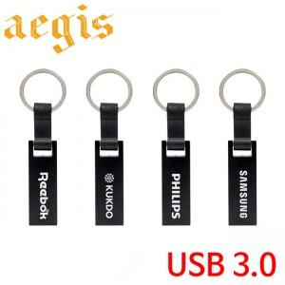

【상세/제작정보】

【인쇄/포장옵션】 | 레이저 / 포장지포장

【공급단가】 | 수량 | 100~ | 300~ | 500~ | 1,000~ | 3,000~
*VAT별도 | 16GB | 7,370원 | 7,190원 | 6,900원 | 6,720원 | 6,540원
 | 32GB | 9,870원 | 9,630원 | 9,240원 | 9,000원 | 8,760원
 | 64GB | 14,370원 | 14,030원 | 13,450원 | 13,110원 | 12,760원
 | 128GB | 25,000원 | 24,400원 | 23,400원 | 22,800원 | 22,200원

【상품 URL】 | https://www.synergygift.co.kr:443/src/goods_detail.php?gdno=29758

